상품제안서
리유저블 테이크아웃리필컵 850ml | 상품코드: S23922

 |  |  |  |  |  |  | 02-713-8555 | www.synergygift.co.kr
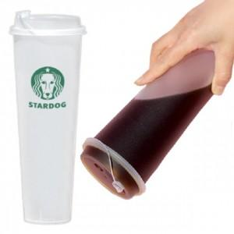

【상세/제작정보】 | <p>★ 종이컵, 1회용품 대용컵 ★ 냉.온 가능 ★</p><p>※ 배송비별도​ (개별포장&nbsp;1box: 30ea /&nbsp;벌크 1box: 200ea)​​&nbsp;박스당&nbsp;5,000원​</p><p>&nbsp;</p>

【인쇄/포장옵션】 | 실크 / 포장지포장

【공급단가】 | 수량 | 1,000~ | 2,000~ | 3,000~ | 5,000~ | 10,000~
*VAT별도 | 단가 | 660원 | 630원 | 610원 | 580원 | 570원

【상품 URL】 | https://www.synergygift.co.kr:443/src/goods_detail.php?gdno=23922

